6_図面の扱い(製図ツール)
6. 図面の扱い（製図ツールとの連携） |  |  |  |  |  |  |  |  |  | ◀ 目次へ
いただいた製図ツール（seizu_readable.html）を調べた結果と、アプリでの図面の扱い方の案です。

■ 1. いただいた製図ツールについて（調べた結果）
項目 | 内容
どんな物か | ブラウザ（Edge・Chrome）で動く製図アプリ。HTMLファイル1つだけで動き、インストールもインターネット接続も不要です。
描けるもの | 直線・連続線・矩形・円・円弧・楕円・スプライン・文字・ねじ穴、寸法（長さ・φ・R・角度・C面取り）、引出線、表面粗さ記号、幾何公差、ハッチング、バルーン、部品表
用紙・表題欄 | A2〜A4・B3〜B5、縦横、縮尺。表題欄に図番・図名・尺度・用紙・材質・作成者・日付
保存の形式 | JSON形式（.json）。中に「製図ツールの図面であること（format: seizu-tool）」と「ファイルの版（version: 1）」が書かれています。線・寸法・用紙・表題欄など、再編集できるデータがすべて入っています。
書き出し | SVG出力（画像）と印刷（印刷画面で「PDFに保存」を選べばPDF）
保存場所 | 使う人のパソコン（保存先を選ぶ方式）。同じブラウザなら、保存し忘れたときの一時保存（復元）もあります。

製図ツールの画面（ツール内のヘルプ画像より） |  |  |  |  |  | 印刷・SVG出力される図面（＝アプリで表示する見た目）
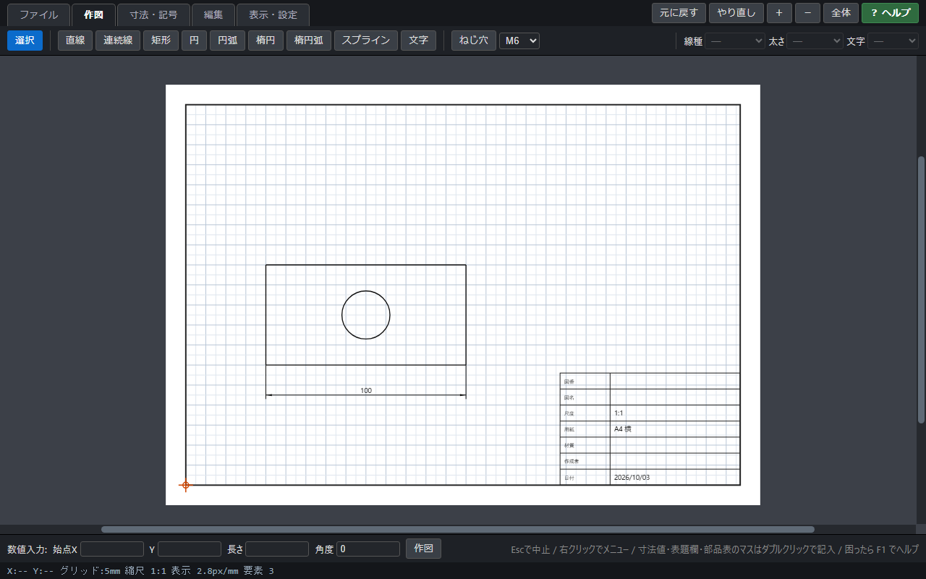 |  |  |  |  |  | 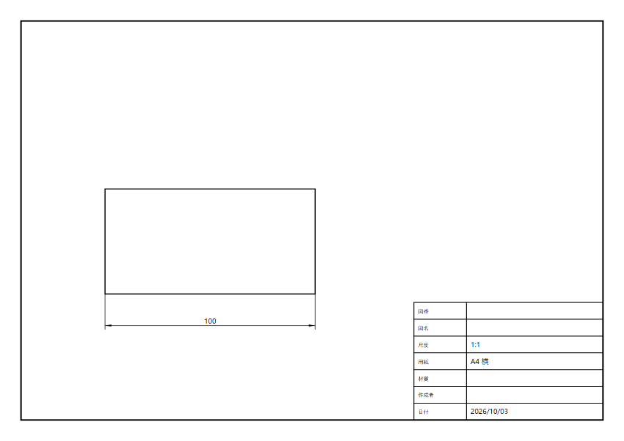

■ 2. 共有フォルダのパスで図面を登録・開く方法について（ご質問への回答）
社内PCだけで使うので、共有フォルダ（\\サーバー名\…）のパスなら、どのPCからも同じファイルを指せます。ただし、ブラウザとAzureの仕組み上、できること・できないことがあります。
やりたいこと |  |  | 結果 |  | 説明
パスを依頼書に登録する |  |  | ○ できる |  | \\fileserver\設備依頼\製造一課\取付板.json の形で保存できます。
C:\Users\… のパスを使う |  |  | × できない |  | そのパソコンの中にしかないため、他の人は開けません。Z:\ などのドライブ文字もPCによって違うことがあるので、\\サーバー名\… の形にそろえます（入力時にチェック）。
アプリの画面でクリックして直接開く |  |  | △ そのままではできない |  | Edge・Chromeは安全のため、Webページから共有フォルダのファイルを直接開くことを禁止しています。「パスをコピー」ボタンでコピーし、製図ツールの「開く」画面やエクスプローラーに貼り付けて開きます。（全社PCのブラウザ設定を変えれば可能ですが、情報システム部門の対応が必要で、おすすめしません）
承認画面に図面を表示する |  |  | × できない |  | アプリはAzure（社外のクラウド）で動くため、社内の共有フォルダの中は見えません。パスだけだと、承認者は毎回ファイルを開いて確認することになります。
承認したときの図面を残す |  |  | × 残らない |  | 共有フォルダのファイルは承認後も書き換え・移動・削除ができます。後から「どの図面を承認したか」が分からなくなったり、パスが切れて開けなくなったりします。
見る人のアクセス権 |  |  | 要確認 |  | 依頼部署の共有フォルダを、回覧先や設備メンバーが開ける権限があるか確認が必要です。

■ 3. おすすめ：パスの登録＋JSONの取り込み（併用）
ご要望どおり図面の保存場所（パス）を登録したうえで、同じ.jsonをアプリにも取り込みます。取り込んだ図面で承認画面に図面を表示し、承認したときの図面をアプリに記録します。共有フォルダの原本は、これまでどおり製図ツールで開いて編集します。
① 製図ツールで描く （依頼者） | ▶ | ② 共有フォルダに .jsonで保存 | ▶ | ③ S02でパスを貼り付け ＋同じ.jsonを取り込み | ▶ | ④ アプリがチェックして データベースに保存 | ▶ | ⑤ 承認画面・詳細画面に 図面を表示（S21） | ▶ | ⑥ 原本はパスをコピーして 製図ツールで開く
※ 依頼者の手間は「パスを貼り付けて、同じファイルを選ぶ」だけです。差し戻されたときも、S05から取り込んだ図面を保存し直せます。

■ 4. 図面の扱い方の比較（Q42・Q38で決めていただきたいこと）
方法 | 内容 |  |  |  | 良い点 |  | 気になる点 |  | 開発の手間
① パスだけ登録 （ご要望の形） | 共有フォルダのパスを登録。見る人は「パスをコピー」して製図ツールの「開く」に貼り付けて開く |  |  |  | 依頼者の手間が一番少ない。原本を共有フォルダで一元管理できる |  | クリックで直接は開けない。承認画面に図面が出ない。承認後に書き換わる・移動でパスが切れる |  | 小
② パス＋取り込み 【おすすめ】 | ①に加えて、同じ.jsonをアプリに取り込む |  |  |  | 承認画面ですぐ図面を確認できる。承認したときの図面が残る。原本の場所も分かる |  | 依頼者がファイルを選ぶ手間が少し増える |  | 小
③ ②＋製図ツールで直接開く 【第2段階】 | 製図ツールをアプリと同じサーバーに置き、アプリの図面をボタン1つで製図ツールで開く・保存する |  |  |  | パスのコピー・貼り付けが不要で一番かんたん |  | 製図ツールの「開く・保存」部分の改修が必要（Q39） |  | 中
提案：まず②で始め、製図ツールを改修できるなら第2段階で③に進めます。製図ツールはファイルの保存・読み込み部分がまとまった作りになっているので、③への改修は小さく済む見込みです。

■ 5. アプリが図面に対して行うこと
内容 |  | 説明 |  |  |  |  |  |  | 区分
取り込み時のチェック |  | 製図ツールの図面ファイルか（format・version）、大きさ（1ファイル5MBまで・案）、壊れていないかを確認。違うときは「製図ツールの図面ファイルではありません」などと表示して受け付けない。 |  |  |  |  |  |  | 追加提案
縮小表示と拡大表示 |  | 製図ツールの「SVG出力」と同じ仕組みで表示するので、ツールで描いたとおりに見える。S06・S11に縮小表示し、クリックでS21に拡大表示。 |  |  |  |  |  |  | 追加提案
印刷・PDF・ダウンロード |  | S21から、図面の用紙サイズ・向きに合わせて印刷（PDF保存も可）、SVG保存、JSON保存（製図ツールで再編集用）ができる。 |  |  |  |  |  |  | 追加提案
表題欄・部品表の読み取り |  | 図名を件名に自動入力（変更可）、図番・材質を詳細画面に表示、部品表（品名・数量・材質）を見積り・買い入れの参考に表示。 |  |  |  |  |  |  | 追加提案（Q41）
安全対策 |  | 図面の中の文字に悪意のある命令が書かれていても実行されないよう、図面は画像として表示する（開発者メモ：SVGは<img>タグで表示し、サーバー側でJSONの形もチェック）。 |  |  |  |  |  |  | 追加提案
製図ツールの版が上がったとき |  | 製図ツールのファイルの版（version）が2以上に変わったら、アプリの表示部分も合わせて更新する。表示の部品は製図ツールと共通にしておく（開発者メモ：svgExport.js等を共通モジュール化）。 |  |  |  |  |  |  | 追加提案

■ 6. 決めていただきたいこと（「13_確認事項」より）
No | 質問
Q42 | 図面の扱い方は、①パスだけ登録、②パス＋取り込み（おすすめ）のどちらにしますか？
Q36 | 依頼者は全員、この製図ツールで図面を描く前提ですか？ 手書きスケッチの写真、PDF、既存のCADファイル（DXF・DWG）を添付したい場合はありますか？
Q37 | 1件の依頼に添付する図面は1枚ですか？ 複数枚ありますか？
Q38 | 製図ツールをアプリと同じサーバーに置いて開けるようにしますか？ 将来③（ボタン1つで直接開く）に進めますか？
Q39 | 製図ツールはどなたが作成・保守していますか？ アプリに合わせて改修してよいですか？ 今はどのように配布していますか？
Q40 | 設備メンバーが図面を修正した版（製作用の図面など）をアプリに保存したいですか？
Q41 | 表題欄の「図名」を件名に自動で入れる、部品表を詳細画面に表示する、といった連携は必要ですか？

■ 7. ご回答済みのこと
項目 |  |  | ご回答
Q02 図面のJSON形式とは |  |  | 添付の製図ツール（図面作成ツール）で作った図面の成果物（.json）
図面の場所の登録 |  |  | 共有フォルダの場所（パス）を登録して開けるようにしたい（社内PCでのみ使用）→ 上の2〜4章とQ42

